Subtotalen
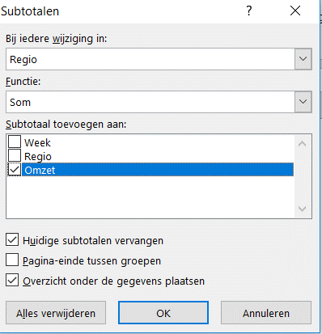
Excel cursus gevorderd
SUBTOTAAL gebruiken met een functie en via Gegevens - Subtotaal groeperen
Subtotalen berekenen via voorbeeldtabel (FUNCTIE_GETALLEN) en SUBTOTAAL via het lint GEGEVENS
Maak de opdrachten via voorbeeld 1 na met de functie SUBTOTAAL
Maak vanuit de gegevens tabel verschillende berekeningen via de functie Subtotalen
1. klik in cel B12 van het voorbeeld om het juiste Functie-getal van het Subtotaal te gebruiken voor de juiste berekening
Maak een som berekening met de functie SUBTOTAAL in cel F12 met Functie-getal 9 voor SOM
2. Typ = in cel F12 - functie SUBTOTALEN activeren - typ 9 in 1e veld - Selecteer de gegevenstabel (B18:B27) in het 2e veld - OK
3. Herhaal dit voor GEMIDDELDE in de cel F13
 | voorbeeld 1 |  |  | Opdracht 1
Man/vrouw | Gewicht |  | Man/vrouw | Gewicht
Subtotaal (som) | 724 |  | Subtotaal (som)
Subtotaal (Gem.) | 72.4 |  | Subtotaal (Gem.)

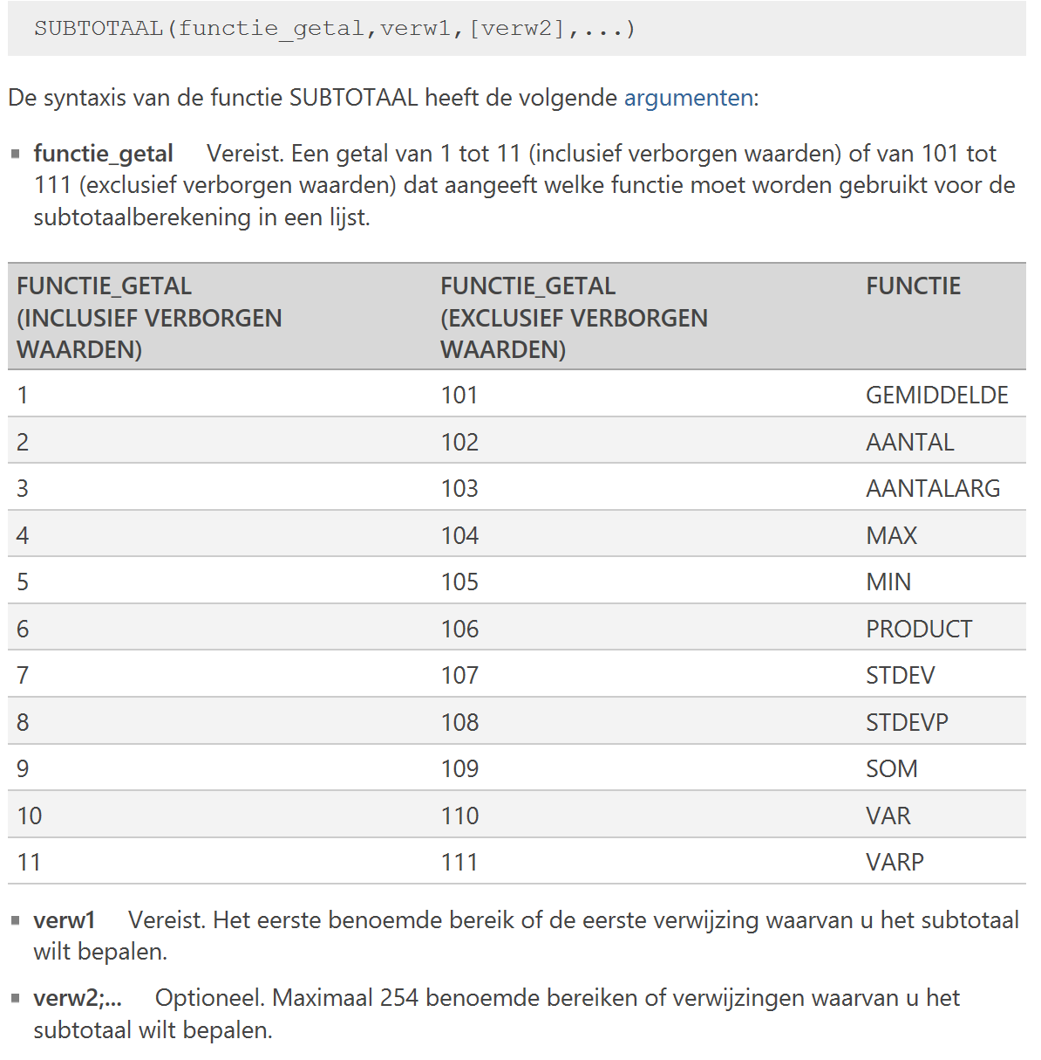
Overzicht van diverse FUNCTIE_GETALLEN
gegevenstabel
Man / Vrouw | Gewicht
Man | 80
Man | 68
Man | 70
Man | 105
Man | 90
Man | 73
Vrouw | 56
Vrouw | 58
Vrouw | 63
Vrouw | 61
Aantal | 724

Subtotaal groeperen
Subtotaal groeperen vanuit tab Gegevens (geen tabel maken van de gegevens, anders werkt Subtotaal niet)
1. Sorteer de Regio kolom van laag naar hoog - Sorteren en filteren - Aangepast sorteren - kies in 1e veld, Regio - OK
2. Selecteer de tabel met "ctrl+a"- Tabblad Gegevens - Subtotaal - kies in 1e venster Bij iedere wijziging - Regio
3. Kies in 2e venster Functie - SOM
4. Kies in 3e venster Subtotalen toevoegen aan - Omzet - OK |  |  | Voorbeeld tabel

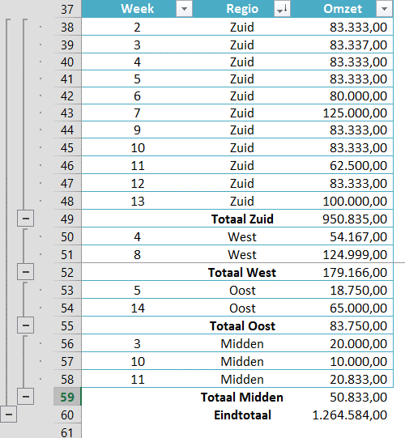
Week | Regio | Omzet
2 | Zuid | 83,333.00
3 | Midden | 20,000.00
3 | Zuid | 83,337.00
4 | West | 54,167.00
4 | Zuid | 83,333.00
5 | Oost | 18,750.00
5 | Zuid | 83,333.00
6 | Zuid | 80,000.00
7 | Zuid | 125,000.00
8 | West | 124,999.00
9 | Zuid | 83,333.00
10 | Midden | 10,000.00
10 | Zuid | 83,333.00
11 | Midden | 20,833.00
11 | Zuid | 62,500.00
12 | Zuid | 83,333.00
13 | Zuid | 100,000.00
14 | Oost | 65,000.00

